乔山
深圳市商业管理有限公司皇冠假日酒店健身器材清单
投标单位填写信息（投标单位必须按招标单位要求填写相关的信息） |  |  |  |  |  |  |  |  |  |  |  |  |  |  |  |  |  | 单位 | 数量 | 投标人报价信息
 |  | 品牌一 |  |  |  | 品牌二 |  |  |  | 品牌三 |  |  |  | 品牌四
序号 | 名称 | 品牌 | 型号 | 参数 | 图片 | 品牌 | 型号 | 参数 | 图片 | 品牌 | 型号 | 参数 | 图片 | 品牌 | 型号 | 参数 | 图片 |  |  | 未含税单价 | 增值税专用发票税率 | 含税单价 | 未含税金额 | 含税金额
1 | 跑步机 | 乔山MATRIX，高端商用系列产品 | T7xi | 驱动系统 带动态响应驱动系统的 Matrix 5.0 hp 交流电机 FEATURES 跑板类型 终极硬蜡正反面两用型 1" 跑板 跑带类型 哈伯斯特双层商业级跑带 跑步区 152 x 56 cm / 60" x 22" 踏板高度 24 cm / 9.5" 缓冲系统 终极 Deck 缓冲系统 倾斜度范围 0-15%（590 千克 / 1,300 磅推力升降电机） 速度范围 0.8 - 24.1 公里/小时 / 0.5 - 15 英里/小时48 cm / 19" 电容式触摸屏采用 FitTouch 技术，可实现直观的操作通过 WiFi 连接，即可使用集成式 Matrix 资产管理系统，以及可选的锻炼跟踪网络和 Personal Trainer PortalxID 单点用户登录实现无缝个性化体验通过 Matrix 资产管理系统进行自定义界面配置，便于与用户之间进行个性化交流高级 Sprint 8 高强度间歇式训练程序集成式 Virtual Active 程序提供沉浸式锻炼体验优化的应用界面专为健身运动而设计，可实现对社交媒体和网络内容的轻松访问兼容 IPTV兼容 RFID，以实现非接触式登录兼容大多数智能手机和平板电脑，可播放视频和音频、充电，以及进行屏幕播放列表选择Vista Clear 电视技术提供了业界最逼真的画质集成式 3 档个人风扇横杆速度和倾斜控制可实现快速、轻松的调节终极跑板系统具有一流的性能和耐用性56 cm / 22" 宽跑带增强了安全感和自由感带动态响应驱动系统的 Matrix 5.0 Hp 交流电机可根据脚步模式微调响应，从而实现平稳、一致且自然的锻炼方式 | 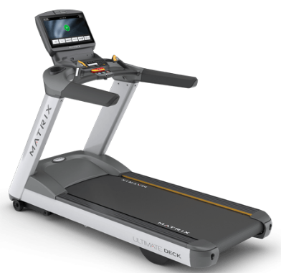 | 美国星驰StarTrac | 8-TRxe9254-15 | 15" 数字电视内置触摸屏，配备的OpenHub面板带来全新的娱乐、健身数据跟踪、资产管理等综合解决方案 • Hot Bar®的设计更靠近使用者，方便快速调节坡度、紧急停止、监测心率。 • Star Trac Coach®真人教练系统将提供超过100万种健身方案，每次都有不同的体验，颠覆传统跑步机健身的概念。 • 星驰深受用户喜爱的独立风扇给您高端的健身体验 • 星驰专利Triple Cell三层浮动减震系统确保整台机器的稳定 • 最大坡度：20% • 最大速度：24 km/h • 跑带尺寸：60” X 21.5”(152 cm X 54.6 cm) • 跑台高度：10”(25.4 cm) • 承重：500 lbs (227 kg) • 设备总重量：477 lbs(216 kg) • 设备尺寸：85˝ (215 cm) X 36˝ (91 cm) X63˝ (160 cm) • 超轻铝合金框架 | 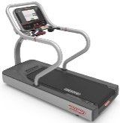 | 美国力健LifeFitness | 95TS Discover SE3 (WIFI) | 1.内置19寸高清触摸屏，让用户可以快速选择运动程序、电视频道等功能。 2.登陆方式：通过蓝牙功能和NFC功能，用户可以轻松将训练数据通过LFconnect同步至其他运动APP。 3.心率监控：Polar® 遥测技术和 Bluetooth®心率技术（需要使用胸带），具备数字信号处理 (DSP) 的 Lifepulse™ 数字心率监控功能 4.DX3™ 腰带和平板系统 5.FlexDeck 减震系统：8 款 Lifespring™ 减震器 6.电动机系统：配备 MagnaDrive™ 电动机控制器的 4-HP 交流电连续运行（8-HP 峰值运行） 电动机 7.步长传感器 8.iPad支撑架：整合式阅览架，用户可放置读物或iPad，即使在激烈运动状态下也能保证iPad的安全固定 9.LFconnect设置：自定义显示背景图片和logo；创建健身程序、跟踪训练进程； 10.速度范围：0.5 – 14 mph (0.8 – 23 kph) 11. 坡度范围：0% - 15% 12.耳机插孔：3.5 mm 立体声 13.目标训练程序: 时长、距离、垂直距离、间歇训练、有氧、功率、METs, 简单间歇训练、反向、两速间歇训练、三速间歇训练（每个速度4种地形） 14.心率训练程序: 低强度、高强度、固定时间、可变时间 15.语言种类：24种 16.参考尺寸：80” x 36” x 62.25”(203 x 91.5 x 158 cm) |  | 必确 | TRM681 | 15寸触摸屏，具有网络和电视功能，用户可通过互联网追踪并记录个人训练数据，可兼容第三方APP程序，扩展训练程序功能 马达：峰值8HP 步入高度：21.3厘米 扶手长度：45.7厘米 最大用户重量：159千克 速度范围： 0.8-19.2千米/小时 滚轴： 6.35毫米 下斜/上斜范围0%至15%上坡，增量为0.5% 跑带表面：153 x 56厘米 器材尺寸： 211×89×157.5cm 设备重量： 151千克 锻炼程序： 27 语言： 包括中文、英文在内的超过10国语言选择 | 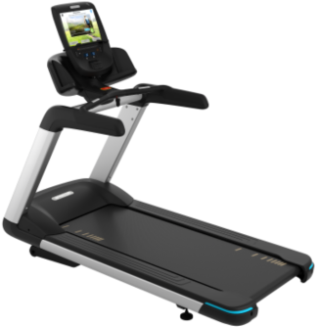 | 台 | 4
2 | 全功能训练器 | 乔山MATRIX，高端商用系列产品 | A7xe Ascent Trainer | × 特性 | 优点 41 cm / 16" 触摸显示屏采用 FitTouch 技术，可实现直观的操作通过 WiFi 连接，即可使用可选的 Matrix 资产管理系统、锻炼跟踪网络和 Personal Trainer Portal兼容 xID 单点用户登录，实现无缝个性化体验自定义界面配置，便于与用户之间进行个性化交流高级 Sprint 8 高强度间歇式训练程序兼容 Virtual Active 程序，可提供沉浸式锻炼体验优化的应用界面专为健身运动而设计兼容 IPTV兼容 RFID，以实现非接触式登录兼容大多数智能手机和平板电脑，可播放视频和音频、充电，以及进行屏幕播放列表选择Vista Clear 电视技术提供了业界最逼真的画质集成式 3 档个人风扇高级踏板嵌入件增加了用户的舒适性可调倾斜度和阻力，增加锻炼的多样性51-61 cm / 20-24 英寸可调步长，增加了运动范围20-33 cm / 8-13” 踏阶高度使臀肌、腘绳肌及起核心稳定作用的肌肉之间达到完美地配合较低的 24 cm / 9.5" 踏板高度可实现轻松出入恒定的加速度以及获得专利的悬吊式设计可确保全程的平稳运动，无需车轮和轨道对侧运动与锥形、双作用把手模仿了身体的真实运动，让锻炼变得更顺畅带有集成式控制功能的 Ergo Form 把手提高了舒适性及操作关键功能的便利性可拆卸盘片，便于维修自供电系统不但节约成本，还允许在设施内随意摆放器械 | 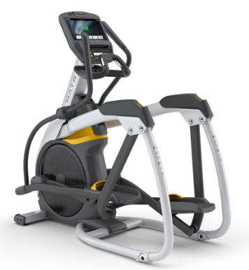 | 美国星驰StarTrac | 8-RDEe | • 15" 电视调频器内置触摸屏，配备的OpenHub面板带来全新的娱乐、健身数据跟踪、资产管理等综合解决方案 • 符合人体工学的手柄具有多个手握位置和心率监测功能，具有水壶架，iPad架和可选的平板支架等便捷功能 • 整体式踏板和45cm步幅可确保舒适自然步态 • 星驰深受用户喜爱的独立风扇给您高端的健身体验 • 最大承重：350 lbs (159 kg) • 设备总重量：380 lbs (172 kg) • 设备尺寸：86” (218 cm) X36 ” (91 cm)X 73” (185 cm) | 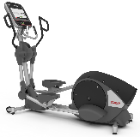 | 美国力健LifeFitness | 95XS Discover SE3 (WIFI) | 1.16英寸高清触摸屏控制台具备Bluetooth® 兼容性，可让用户追踪 LFconnect或可兼容 Life Fitness 移动应用程序的锻炼情况。 2.心率监测：Polar® 遥测技术和 Bluetooth® 心率技术（需要使用胸带），具备数字信号处理 (DSP) 的 Lifepulse™ 数字心率监控功能 3.iPad支撑架：整合式阅览架，用户可放置读物或iPad，即使在激烈运动状态下也能保证iPad的安全固定 4.超大防滑踏板 5.置于指尖之间的阻抗控制快捷键（位于移动把手上） 6.方便移动的前车轮 7.支持22 种语言 8.LFconnect设置：自定义显示背景图片和logo；创建健身程序、跟踪训练进程； 9.耳机插孔：3.5 mm 立体声 10.NFC 、蓝牙连接可简易登录账户 11. 20 英寸 (50.8 cm) 步长长度 12.阻力水平：0--25 13.方便移动的前车轮 14.参考尺寸：88.1” x 30.7” x 65” (224 x 78 x 165 cm) |  | 必确 | EFX685 | 15寸触摸屏，具有网络和电视功能，用户可通过互联网追踪并记录个人训练数据，可兼容第三方APP程序，扩展训练程序功能 阻力级别：1-20 可调坡度：10-35° 脚踏板最小间隙：3.8厘米 脚踏板尺寸： 40.6 x 20.3厘米 步入高度：20厘米 最大用户重量：159千克 器材尺寸： 208×76×183厘米 器材重量：143千克 锻炼程序： 22 语言： 包括中文、英文在内的超过10国语言选择 | 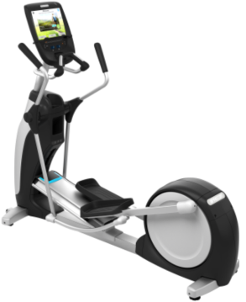 | 台 | 2
3 | 靠背式健身车 | 乔山MATRIX，高端商用系列产品 | R7xe 健身车 | 特性 | 优点 41 cm / 16"" 触摸显示屏采用 FitTouch 技术，可实现直观的操作通过 WiFi 连接，即可使用可选的 Matrix 资产管理系统、锻炼跟踪网络和 Personal Trainer Portal兼容 xID 单点用户登录，实现无缝个性化体验自定义界面配置，便于与用户之间进行个性化交流高级 Sprint 8 高强度间歇式训练程序兼容 Virtual Active 程序，可提供沉浸式锻炼体验优化的应用界面专为健身运动而设计兼容 IPTV兼容 RFID，以实现非接触式登录兼容大多数智能手机和平板电脑，可播放视频和音频、充电，以及进行屏幕播放列表选择Vista Clear 电视技术提供了业界最逼真的画质集成式 3 档个人风扇Ergo Form 座椅和靠背垫提高了舒适性和支撑感直观的单手调节装置可微调座椅位置一步跨过式进入，便于轻松出入自供电系统实现了成本节约，且允许在设施内进行随意摆放 | 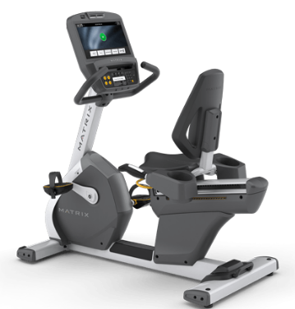 | 美国星驰StarTrac | 8-RBe | 15" 电视调频器内置触摸屏，配备的OpenHub面板带来全新的娱乐、健身数据跟踪、资产管理等综合解决方案 • 双面脚蹬设计，一面配有安全踏板绑带，一面没有绑带 • 星驰深受用户喜爱的独立风扇给您高端的健身体验 • 网状透气式靠背 • 升级坐垫设计 • 扶手可以提供肘部支撑以缓解肩膀压力，使您保持舒适的坐姿 • 采用莫氏锥度设计的中轴和踏板系统可以最大程度的增加单车的耐用性 • 承重：350 lbs (159 kg) • 设备尺寸：66˝ (167 cm)X28˝ (71 cm)X 52 ˝ (132 cm) • 设备总重量：189 lbs(86 kg) • 可调整的把手能适应不同用户，附有手触式心率监测系统 • 超轻防锈蚀铝合金框架 | 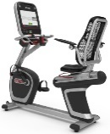 | 美国力健LifeFitness | 95RS Discover SE3 (WIFI) | 1. 16英寸高清触摸屏控制台具备Bluetooth® 兼容性，可让用户追踪 LFconnect或可兼容 Life Fitness 移动应用程序的锻炼情况。 2.心率监测：Polar® 遥测技术和 Bluetooth® 心率技术（需要使用胸带），具备数字信号处理 (DSP) 的 Lifepulse™ 数字心率监控功能 3.iPad支撑架：整合式阅览架，用户可放置读物或iPad，即使在激烈运动状态下也能保证iPad的安全固定 4. 0-25阻力水平 5.置于指尖之间的阻抗控制快捷键（位于移动把手上） 6.方便移动的前车轮 7.Comfort Curve Plus™ 座椅和豪华护背 8.配备接触心率设备的侧把手 9.Wide Ride™ 踏板 10.易调节踏板带 11.支持22种语言 12.LFconnect设置：自定义显示背景图片和logo；创建健身程序、跟踪训练进程； 13.耳机插孔：3.5 mm 立体声 14.易插式耳机插孔：有 15.NFC 、蓝牙连接可简易登录账户 16.参考尺寸：65” x 24”x 48”(164 x 60 x 122 cm) |  | 必确 | RBK685 | 15寸触摸屏，具有网络和电视功能，用户可通过互联网追踪并记录个人训练数据，可兼容第三方APP程序，扩展训练程序功能 阻力级别：1-25 步入高度：10厘米 器材尺寸：165×58×135厘米 器材重量：81千克 锻炼程序： 12 语言： 包括中文、英文在内的超过10国语言选择 | 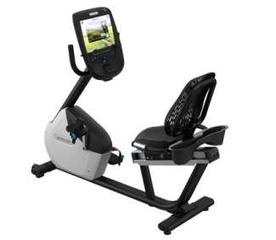 | 台 | 2
4 | 直立式健身车 | 乔山MATRIX，高端商用系列产品 | U7xe 健身车 | 特性 | 优点 41 cm / 16"" 触摸显示屏采用 FitTouch 技术，可实现直观的操作通过 WiFi 连接，即可使用可选的 Matrix 资产管理系统、锻炼跟踪网络和 Personal Trainer Portal兼容 xID 单点用户登录，实现无缝个性化体验自定义界面配置，便于与用户之间进行个性化交流高级 Sprint 8 高强度间歇式训练程序兼容 Virtual Active 程序，可提供沉浸式锻炼体验优化的应用界面专为健身运动而设计兼容 IPTV兼容 RFID，以实现非接触式登录兼容大多数智能手机和平板电脑，可播放视频和音频、充电，以及进行屏幕播放列表选择Vista Clear 电视技术提供了业界最逼真的画质集成式 3 档个人风扇直观的单手调节装置可微调座椅位置激发比赛灵感的把手可获得舒适的骑行体验一步跨过式进入，便于轻松出入自供电系统实现了成本节约，且允许在设施内进行随意摆放 | 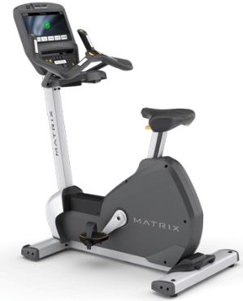 | 美国星驰StarTrac | 8-UBe | • 15" 电视调频器内置触摸屏，配备的OpenHub面板带来全新的娱乐、健身数据跟踪、资产管理等综合解决方案 • 更易使用和更加安全的踏板绑带 • 动态心率控制系统TM根据心率变化自动调节运动强度 • 简单提拉即可调节座椅高度并固定 • 星驰深受用户喜爱的独立风扇给您高端的健身体验 • 莫氏中轴和莫氏踏板系统 • 超轻防锈蚀铝合金框架 • 最大承重: 350 lbs (159 kg) • 设备尺寸：51” (130 cm)X25” (64 cm)X 58” (147 cm) • 设备总重量：152 lbs (69 kg) |  | 美国力健LifeFitness | 95CS Discover SE3 (WIFI) | 1. 16英寸高清触摸屏控制台具备Bluetooth® 兼容性，可让用户追踪 LFconnect或可兼容 Life Fitness 移动应用程序的锻炼情况。 2.心率监测：Polar® 遥测技术和 Bluetooth® 心率技术（需要使用胸带），具备数字信号处理 (DSP) 的 Lifepulse™ 数字心率监控功能 3.iPad支撑架：整合式阅览架，用户可放置读物或iPad，即使在激烈运动状态下也能保证iPad的安全固定 4. 0-25阻力水平 5.置于指尖之间的阻抗控制快捷键（位于移动把手上） 6.方便移动的前车轮 7.易调节踏板带 8.特大号座椅和把手 9.支持22 种语言 10.LFconnect设置：自定义显示背景图片和logo；创建健身程序、跟踪训练进程； 11.耳机插孔：3.5 mm 立体声 12.易插式耳机插孔：有 13.NFC 、蓝牙连接可简易登录账户 14.参考尺寸：43” x 24” x 60” (109 x 61 x 152 cm) | 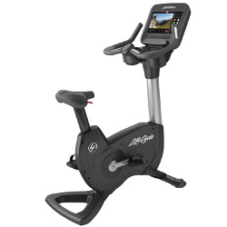 | 必确 | UBK685 | 15寸触摸屏，具有网络和电视功能，用户可通过互联网追踪并记录个人训练数据，可兼容第三方APP程序，扩展训练程序功能 阻力级别：1-25 器材尺寸：109 × 53 × 150厘米 器材重量：65千克 锻炼程序； 12 语言： 包括中文、英文在内的超过10国语言选择 | 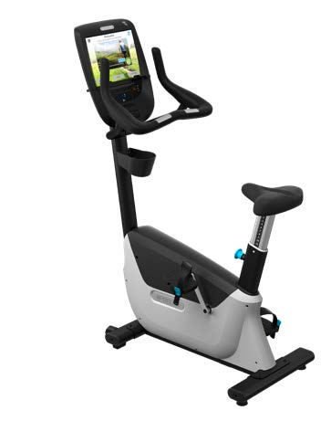 | 台 | 1
5 | 楼梯机 | 乔山MATRIX，高端商用系列产品 | C7xe Climbmill | 特性 | 优点 41 cm / 16"" 触摸显示屏采用 FitTouch 技术，可实现直观的操作通过 WiFi 连接，即可使用可选的 Matrix 资产管理系统、锻炼跟踪网络和 Personal Trainer Portal兼容 xID 单点用户登录，实现无缝个性化体验自定义界面配置，便于与用户之间进行个性化交流地标程序使得用户能够攀爬全球 11 幢最著名的建筑物和纪念碑兼容 Virtual Active 程序，可提供沉浸式锻炼体验优化的应用界面专为健身运动而设计兼容 IPTV兼容 RFID，以实现非接触式登录兼容大多数智能手机和平板电脑，可播放视频和音频、充电，以及进行屏幕播放列表选择Vista Clear 电视技术提供了业界最逼真的画质集成式 3 档个人风扇25.4 cm / 10” 的踏板长度适合不同的用户，同时颜色的变化有助于用户正确落脚踏板定位软件确保了将踏板锁定在便于出入的最低点处控制区功能还配备了传感器，一旦被人或物体触发，就会停止踏板旋转我们独有的 Sweat Management System 旨在清除用户和关键部件的汗液，以延长产品的使用寿命带有集成式控制功能的 Ergo Form 把手提高了舒适性及操作关键功能的便利性升高板便于出入防锈设计可防止腐蚀，以延长产品的使用寿命后部锁止和调平脚轮方便了在设施内的放置可拆卸侧部检修板便于维修无润滑油的 ECB 模块化驱动系统具有出色的免维护性能及静音操作特性EN ISO 20957-8 认证EN ISO 20957-8 認證 | 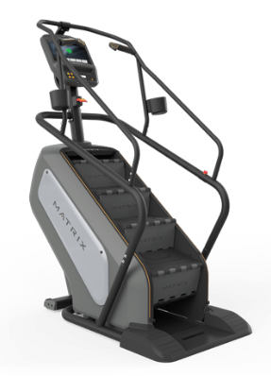 | 美国班霸StairMaster | 9-5270-8G-15 | • 15" 电视调频器内置触摸屏，配备的OpenHub面板带来全新的娱乐、健身数据跟踪、资产管理等综合解决方案 • 在楼梯机内置面板上可以斯巴达比赛 • 上机辅助台阶，可以方便用户上下机 • 简单提拉即可调节座椅高度并固定 • 热键区方便用户随时停止训练并监测心率 • 跑板面积：8个循环楼梯台阶, 8”(20cm) 高, 9”(23cm) 深 and 22”(56cm) 宽 • 全钢框架 • 最大承重: 350 lbs (159 kg) • 设备尺寸：58” (147 cm)X34” (86cm)X 89” (226 cm) • 设备总重量：353 lbs (156 kg) |  | 美国力健LifeFitness | 95PS Discover SE3 (WIFI) | 1. 16英寸高清触摸屏控制台具备Bluetooth® 兼容性，可让用户追踪 LFconnect或可兼容 Life Fitness 移动应用程序的锻炼情况。 2.心率监测：Polar® 遥测技术和 Bluetooth® 心率技术（需要使用胸带），具备数字信号处理 (DSP) 的 Lifepulse™ 数字心率监控功能 3.iPad支撑架：整合式阅览架，用户可放置读物或iPad，即使在激烈运动状态下也能保证iPad的安全固定 4. 26阻力水平 5.指尖阻抗控制 6.方便移动的四车轮 7.双重步伐辅助 8.MaxBlox™ 步伐 9.支持22 种语言 10.LFconnect设置：自定义显示背景图片和logo；创建健身程序、跟踪训练进程； 11.耳机插孔：3.5 mm 立体声 12.易插式耳机插孔：有 13.NFC 、蓝牙连接可简易登录账户 14.参考尺寸：56” x 33” x82” (142 x 84 x 210 cm) |  | 必确 | CLM835 | 高级LED显示屏，配件宽屏（21寸） 个性化显示系统(PVS) 阻力级别：1-31 自发电 最大载量 ：159公斤 器材尺寸：119 x 81 x 175厘米 器材重量：112千克 锻炼程序： 14 | 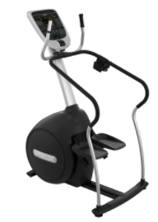 | 台 | 1
6 | 坐式胸肌推举训练器 | 乔山MATRIX，高端商用系列产品 | G3-S13 | 技术规格 装运重量 327 千克 / 720 磅 总体尺寸 128.3 x 155.1 x 174.8 cm / 50.5" x 61.1" x 68.8" 配重块 113 千克 / 250 磅 总重 293 千克 / 645 磅 易于使用 带颜色编码的旋转与调节装置 是 水壶架与毛巾架 是 教学标牌 是 Ergo 型衬垫 是 框架与皮带 超大尺寸的内部框架管材 是 框架颜色 水晶银 框架表面光洁度 专用双层粉末涂装工艺 钢丝绳传动 内部润滑钢丝绳与配件 配重块 配重销 磁铁与系链 自润滑配重块衬套 实心冷轧钢板，带铁氟龙内衬。 悬挂装置 3 点式设计 防护装置与滑轮盖 是 | 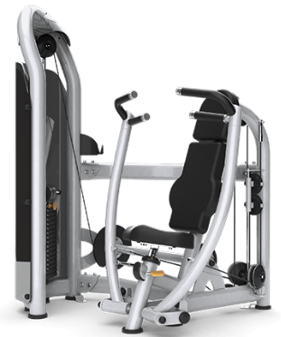 | 美国星驰StarTrac | 9IL-S2100 | ●外观尺寸：49˝x 28˝x55˝(124 x 71 x 140 cm) ●重量：477 lbs (217 kg) ●配重：235 lbs (107 kg) ●全球领先的“LOOK N LOAD”专利拨片式调节系统，调节重量无需拔上拔下，只需轻轻一拨即可。 ●采用40mm x 80mm，50mm x 100mm椭圆管，坚固稳定；部件均经激光精确切割，外观俊朗；精钢制造直径1"的滚轴配有25mm密闭轴承，密闭式轴承则能够确保滑轮工作时的平滑安静； ●标准美制高强度皮带式传动，可承受2000lbs拉力，同时通过皮带上5/8"的螺旋螺纹可以调节皮带的松紧度，更加延长了最大使用寿命； ●滑轮采用玻璃纤维制造的强化滑轮配有深V字型凹槽，确保皮带的稳定，并拥有出色的旋转性能。 ●舒适的橡胶材质的高把手。 ●单向棘轮，五档位座垫调节，低摩擦设计插拔螺栓，稳定安全。 ●动态的使用说明指示牌。 ●漫游式入口设计---非胁迫设计，可快速接近器械 ●节省空间---因为建筑面积非常珍贵 ●加衬握把---直径大，使推举练习更舒适 |  | 美国力健LifeFitness | SS-CP(LP) Full | 1.独立内收式推举臂产生更自然的前推运动轨迹，创造更加独特的舒适感 2.可调节起始位置，用户坐姿就可以非常方便地选择合适的训练幅度 3.LFcodes 二维码卡片可以帮助用户更有效地达到健身目标；训练次数和时间计时器让客户更加科学、快速地完成健身 4.人体工学握把，同一个握把= 推 & 拉，铝制塔帽 5.配重微调:标准配重片，带一个 7.5 磅 （3.75 千克）推 / 拉式重量增量 6.设备尺寸（长x宽x高） 145 cm x 110 cm x 148 cm) 7.设备重量 328 kg 8.设备配重 130kg | 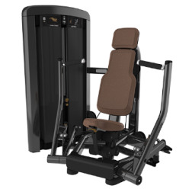 | 必确 | C001ES | 长度： 99 厘米 宽度： 135 厘米 高度： 178 厘米 重量： 210千克 配重： 240 磅/109 千克 特色：胸部推举练习器械 功能：胸部推举训练。 舒适的多位置超大把手、可调节至所需预伸展开始位置的背垫和可调节至适当运动高度和形式的座椅。用户只需推一下拉杆，便可轻松地引入附加重量，增加工作负荷。 |  | 台 | 1
7 | 坐式推肩训练器 | 乔山MATRIX，高端商用系列产品 | G3-S23 | 技术规格 配重块 91 千克 / 200 磅 总重 251 千克 / 553 磅 装运重量 281 千克 / 620 磅 总体尺寸 153.8 x 149.3 x 173.6 cm / 60.6" x 58.8" x 68.4" 易于使用 Ergo 型衬垫 是 水壶架与毛巾架 是 教学标牌 是 带颜色编码的旋转与调节装置 是 框架与皮带 框架表面光洁度 专用双层粉末涂装工艺 超大尺寸的框架管材 是 框架颜色 水晶银 钢丝绳传动 内部润滑钢丝绳与配件 配重块 自润滑配重块衬套 实心冷轧钢板，带铁氟龙内衬。 悬挂装置 3 点式设计 防护装置与滑轮盖 是 配重销 磁铁与系链 | 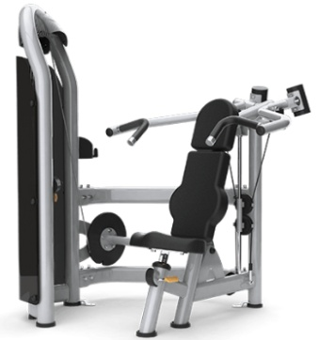 | 美国星驰StarTrac | 9IL-S4100 | ●外观尺寸：58˝x 53˝x55˝(147 x 135 x 140 cm) ●重量：460 lbs (209 kg) ●配重：190 lbs (86 kg) ●全球领先的“LOOK N LOAD”专利拨片式调节系统，调节重量无需拔上拔下，只需轻轻一拨即可。 ●采用40mm x 80mm，50mm x 100mm椭圆管，坚固稳定；部件均经激光精确切割，外观俊朗；精钢制造直径1"的滚轴配有25mm密闭轴承，密闭式轴承则能够确保滑轮工作时的平滑安静； ●标准美制高强度皮带式传动，可承受2000lbs拉力，同时通过皮带上5/8"的螺旋螺纹可以调节皮带的松紧度，更加延长了最大使用寿命； ●滑轮采用玻璃纤维制造的强化滑轮配有深V字型凹槽，确保皮带的稳定，并拥有出色的旋转性能。 ●单向棘轮，五档位座垫调节，低摩擦设计插拔螺栓，稳定安全。 ●动态的使用说明指示牌。 ●加衬握把 ●直径大，使推举练习更舒适 ●直观，省时 | 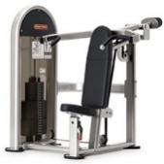 | 美国力健LifeFitness | SS-SP(LP) Full | 1.独立式外展推举臂创造更加自然、舒适的过头推举动作 平衡式训练臂更好地降低起始阻力 2.中立位和正握把位为用户提供更多的动作选择 3.LFcodes 二维码卡片可以帮助用户更有效地达到健身目标；4.训练次数和时间计时器让客户更加科学、快速地完成健身 人体工学握把，同一个握把= 推 & 拉，铝制塔帽 5.配重微调:标准配重片，带一个 7.5 磅 （3.75 千克）推 / 拉式重量增量 6.设备尺寸（长x宽x高）164 cm x 145 cm x 185 cm 7.设备重量 657 lb (299 kg) 8.设备配重 170 lb (85 kg) | 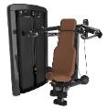 | 必确 | C012ES | 长度： 58 英寸 / 147 厘米 宽度： 57 英寸 / 145 厘米 高度： 61 英寸 / 155 厘米 重量： 454 磅 / 206 千克 配重： 200 磅 / 91 千克 特色：肩膊推举练习器械 功能：肩膀训练。 舒适的多位置超大把手，可满足不同体型的用户的健身需求。可调式坐垫融入生物力学设计，可轻松调节到用户所需的位置和合适的形式开始锻炼。用户只需推一下拉杆，便可轻松地引入附加重量，增加工作负荷。 | 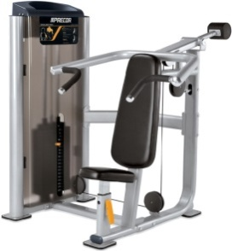 | 台 | 1
8 | 大腿伸展训练器 | 乔山MATRIX，高端商用系列产品 | G3-S71 | 自调节式胫骨护垫可减少调节次数，以提高易用性旋转位置已清晰标出，以便于正确对准座椅和靠背垫角度可提高舒适性，有助于股四头肌完全收缩，而且没有腘绳肌柔韧性限制标准运动范围可进行调节以满足个性化的偏好 × 规格 技术规格 总重 265 千克 / 584 磅 总体尺寸 178.9 x 109.4 x 173.6 cm / 70.4" x 43.1" x 68.4" 装运重量 295 千克 / 650 磅 配重块 113 千克 / 250 磅 易于使用 带颜色编码的旋转与调节装置 是 教学标牌 是 水壶架与毛巾架 是 Ergo 型衬垫 是 框架与皮带 超大尺寸的内部框架管材 是 皮带传动 加强型 15/16" 凯夫拉尔纤维/聚氨酯平带 框架表面光洁度 专用双层粉末涂装工艺 框架颜色 水晶银 配重块 防护装置与滑轮盖 是 配重销 磁铁与系链 悬挂装置 3 点式设计 自润滑配重块衬套 实心冷轧钢板，带铁氟龙内衬。 | 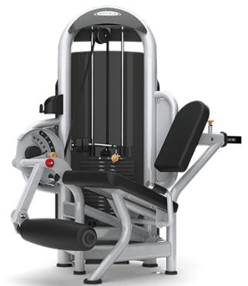 | 美国星驰StarTrac | 9IL-S1010 | ●外观尺寸：41˝x 37˝x55˝(104 x 94 x 140 cm) ●重量：436 lbs (198 kg) ●配重：190 lbs (86 kg) ●全球领先的“LOOK N LOAD”专利拨片式调节系统，调节重量无需拔上拔下，只需轻轻一拨即可。 ●采用40mm x 80mm，50mm x 100mm椭圆管，坚固稳定；部件均经激光精确切割，外观俊朗；精钢制造直径1"的滚轴配有25mm密闭轴承，密闭式轴承则能够确保滑轮工作时的平滑安静； ●标准美制高强度皮带式传动，可承受2000lbs拉力，同时通过皮带上5/8"的螺旋螺纹可以调节皮带的松紧度，更加延长了最大使用寿命； ●滑轮采用玻璃纤维制造的强化滑轮配有深V字型凹槽，确保皮带的稳定，并拥有出色的旋转性能。 ●舒适的橡胶材质的高把手。 ●单向棘轮，五档位座垫靠垫调节，低摩擦设计插拔螺栓，稳定安全。 ●动态的使用说明指示牌。 ●漫游式入口设计---非胁迫设计，可快速接近器械 ●凸轮驱动动作---可传递平滑的阻力曲线 ●自对准胫骨垫（护腿）---器械安装快速 | 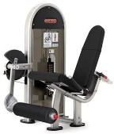 | 美国力健LifeFitness | SS-LE(LP) Full | 1.座椅和靠垫之间采用100度角设计，增加了用户训练的舒适度，同时消除掴绳肌柔韧性的影响更好地帮助用户在训练过程2.中收缩股四头肌 3.用户可以更加轻松地在坐姿位置上调节背垫、胫骨靠垫以及运动幅度 4.LFcodes 二维码卡片可以帮助用户更有效地达到健身目标；训练次数和时间计时器让客户更加科学、快速地完成健身 5.人体工学握把，同一个握把= 推 & 拉，铝制塔帽 6.配重微调:标准配重片，带一个 7.5 磅 （3.75 千克）推 / 拉式重量增量 7.设备尺寸（长x宽x高） 106 cm x 167 cm x 148 cm 8.设备重量 323 kg 9.设备配重 130kg | 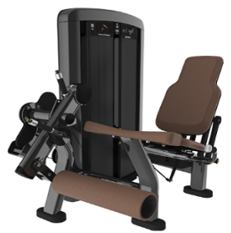 | 必确 | C005ES | 长度： 53 英寸 / 135 厘米 宽度： 45 英寸 / 114 厘米 高度： 61 英寸 / 155 厘米 重量： 473 磅 / 215 千克 配重： 200 磅 / 91 千克 特色：前腿肌伸展练习器械 功能：前腿肌伸展训练 多个可调节的开始位置，增加锻炼灵活性，自行对准的踝垫提供舒适便利的感受。可调节的齿轮背垫使膝盖和枢轴轻易对准，确保良好的生物力学特性。用户只需推一下拉杆，便可轻松地引入附加重量，增加工作负荷。 | 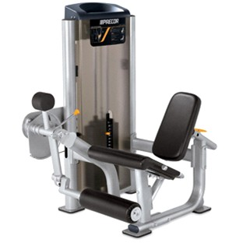 | 台 | 1
9 | 坐式蹬腿训练器 | 乔山MATRIX，高端商用系列产品 | G3-S70 | 特性 | 优点 超大的防滑搁脚板适合不同身高的用户四连杆机构可确保对准并提供变化的阻力 × 规格 技术规格 总体尺寸 210.1 x 124.6 x 184.6 cm / 82.7" x 49.0" x 72.7" 总重 417 千克 / 920 磅 装运重量 472 千克 / 1040 磅 配重块 175 千克 / 385 磅 易于使用 教学标牌 是 水壶架与毛巾架 是 带颜色编码的旋转与调节装置 是 Ergo 型衬垫 是 框架与皮带 框架表面光洁度 专用双层粉末涂装工艺 超大尺寸的内部框架管材 是 皮带传动 加强型 15/16" 凯夫拉尔纤维/聚氨酯平带 框架颜色 偏光钛合金 配重块 配重销 磁铁与系链 悬挂装置 3 点式设计 防护装置与滑轮盖 是 自润滑配重块衬套 实心冷轧钢板，带铁氟龙内衬。 | 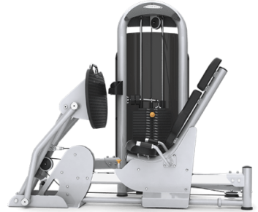 | 美国星驰StarTrac | 9IL-D1013 | 1.直立式训练位置更加方便新手或体能较差的用户进行训练 训练过程中力的传导是通过用户的髋部，消除了关节的压力 2.可调节座椅设计更好地满足不同身材用户的需求，同时用户在坐姿位置就可以一步完成调节 3.LFcodes 二维码卡片可以帮助用户更有效地达到健身目标；训练次数和时间计时器让客户更加科学、快速地完成健身 4.人体工学握把，同一个握把= 推 & 拉，铝制塔帽 5.配重微调:标准配重片，带一个 7.5 磅 （3.75 千克）推 / 拉式重量增量 6.设备尺寸（长x宽x高） 44.8 in x 79.1 in x 64.7 in (114 cm x 201 cm x 165 cm) 7.设备重量 1,000 lb (454 kg) 8.设备配重 335 lb (168 kg) |  | 美国力健LifeFitness | SS-SLP(LP) Full | 1.直立式训练位置更加方便新手或体能较差的用户进行训练 训练过程中力的传导是通过用户的髋部，消除了关节的压力 2.可调节座椅设计更好地满足不同身材用户的需求，同时用户在坐姿位置就可以一步完成调节 3.LFcodes 二维码卡片可以帮助用户更有效地达到健身目标；训练次数和时间计时器让客户更加科学、快速地完成健身 4.人体工学握把，同一个握把= 推 & 拉，铝制塔帽 5.配重微调:标准配重片，带一个 7.5 磅 （3.75 千克）推 / 拉式重量增量 6.设备尺寸（长x宽x高） 44.8 in x 79.1 in x 64.7 in (114 cm x 201 cm x 165 cm) 7.设备重量 1,000 lb (454 kg) 8.设备配重 335 lb (168 kg) | 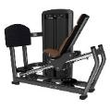 | 必确 | C010ES | 长度： 76 英寸 / 193 厘米 宽度： 44 英寸 / 112 厘米 高度： 70 英寸 / 178 厘米 重量： 631 磅 / 287 千克 配重： 240 磅 / 110 千克 特色：坐式腿部屈伸/小腿伸展训练器械 功能：坐式腿部屈伸、小腿伸展训练 具有接合脚垫，可保持直立来模拟下蹲运动，在小腿练习中实现充分伸展。齿轮椅背可提供所需开始位置。大规格防滑耐磨橡胶脚垫帮助用户轻松地进行两种练习。用户只需推一下拉杆，便可轻松地引入附加重量，增加工作负荷。 | 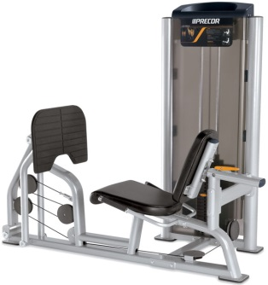 | 台 | 1
10 | 可调式腹肌练习椅 | 乔山MATRIX，高端商用系列产品 | MG-A61 | 特性 | 优点 从 10 到 30 度有 9 个调节档位空气冲击功能便于轻松调节宽大的靠背垫在推举期间可确保用户稳定性高度磨损区域配备注模防护装置一体式脚轮便于运输 × 规格 技术规格 装运重量 45 千克 / 99 磅 总体尺寸 (L x W x H) 163 x 64 x 81 cm / 64" x 25" x 32" 框架 框架表面光洁度 专用双层粉末涂装工艺 | 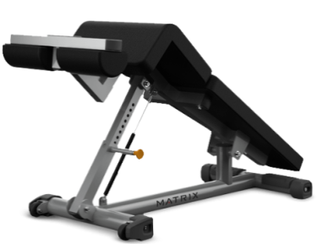 | 美国星驰StarTrac | 9IN-B7200 | ●外观尺寸：53˝x 25˝x 34˝(135 x 64 x 86cm) ●重量：79 lbs (36 kg) ●轮和加衬把手 ●移动方便 ●0 - 30º 调整角度--可增加难度级别 ●采用120mmx60mm椭圆管，坚固稳定；部件均经激光精确切割，外观俊朗。 |  | 美国力健LifeFitness | SADB | 11-gauge钢制框架确保最佳的结构完整性; 聚氨酯涂层防止掉漆; 标准橡胶脚垫保护框架的基座，并防止器械机架滑脱。表面都进行了静电喷塑处理；以确保获得最好的粘附力和耐久性。 1.可调角度: -10.5, -15.5, -20.5, -25.5 2.下拉把手及滑轮，便于设备搬动 3.设备尺寸（长x宽x高） 64” x44”x32” (163 x 112 x 82 ）cm 4.设备重量 135lbs (62 kg) |  | 必确 | 113 | 长度： 76 英寸 / 193 厘米 宽度： 44 英寸 / 112 厘米 高度： 70 英寸 / 178 厘米 重量： 631 磅 / 287 千克 最大载重： 350磅/159公斤 特色：可调式腹肌训练椅 功能：腹肌训练 可调节下斜长凳做工考究、坚实稳固，可轻松实现多档位调节以满足不同用户的需求。 | 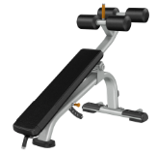 | 台 | 1
11 | 多重可调节练习椅 | 乔山MATRIX，高端商用系列产品 | MG-A85 | 特性 | 优点 座椅通过靠背垫自动调节，以确保易用性可调节靠背垫从 0 至 80 度包含 5 个位置宽大的靠背垫在推举期间可确保用户稳定性高度磨损区域配备注模防护装置一体式脚轮便于在设施内轻松移动脱扣把手和脚轮便于轻松移动 × 规格 技术规格 装运重量 43 千克 / 95 磅 总体尺寸 (L x W x H) 135 x 58 x 51 cm / 53" x 23" x 20" 框架 框架表面光洁度 专用双层粉末涂装工艺 | 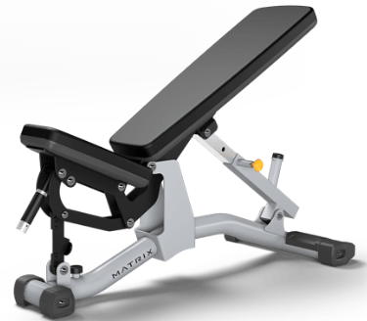 | 美国星驰StarTrac | 9IN-B7501 | ●外观尺寸：55˝x 27˝x 18˝(140 x 69 x 46 cm) ●重量：88 lbs (40 kg) ●轮和加衬把手--移动方便 ●多位置可调座椅--使用一个调节旋钮调整 ●0 - 80º 调整角度--可进行多种练习 ●采用40mm x 80mm，50mm x 100mm椭圆管，坚固稳定；部件均经激光精确切割，外观俊朗。 |  | 美国力健LifeFitness | SMAB | 11-gauge钢制框架确保最佳的结构完整性; 聚氨酯涂层防止掉漆; 标准橡胶脚垫保护框架的基座，并防止器械机架滑脱。表面都进行了静电喷塑处理；以确保获得最好的粘附力和耐久性。 1.独有的单插销技术允许使用者同时调整坐垫和靠背。 2.下拉式手把和滑轮便于设备搬动。 3.从平躺到70度有7个不同角度可供调节。 4.设备尺寸（长x宽x高）53” x 32” x 17.5”（ 135 x 82 x 45 cm) 5.设备重量 125 lbs (57 kg) | 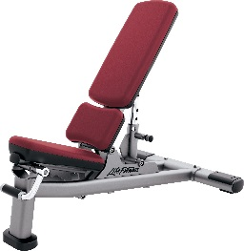 | 必确 | 119 | 长度： 55英寸 /140厘米 宽度： 29.5英寸 / 75厘米 高度： 18英寸 / 46厘米 重量： 106磅 / 48公斤 最大载重：350磅 / 159公斤 特色：可调式哑铃训练椅 功能：哑铃训练 此可调节式训练椅坚固耐用、风格前卫，是每个健身区域的主力军。重型材质搭配一体式调节设计，提供高强度、稳定性和使用寿命。 | 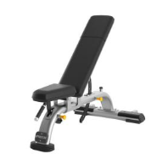 | 台 | 2
12 | 双层哑铃架 | 乔山MATRIX，高端商用系列产品 | MG-A84 |  | 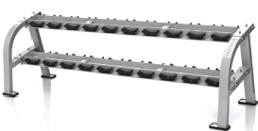 | 美国星驰StarTrac | 9IN-R8001 | ●外观尺寸：105˝x 29˝x 37˝(267 x 74 x 94cm) ●重量：266 lbs (121 kg) ●圆形哑铃使用的橡胶鞍具（哑铃座）--使用六角哑铃时可拆除 ●可摆放10对哑铃 ●采用40mm x 80mm，50mm x 100mm椭圆管，坚固稳定；部件均经激光精确切割，外观俊朗。 |  | 美国力健LifeFitness | SDR2 | 钢制框架确保最佳的结构完整性; 聚氨酯涂层防止掉漆; 标准橡胶脚垫保护框架的基座，并防止器械机架滑脱。表面都进行了静电喷塑处理；以确保获得最好的粘附力和耐久性。 1.可放置十对哑铃。 2.配有重量图示，便于哑铃摆放。 3.设备尺寸（长x宽x高）90” x 25” x 33” (229 x 64 x 84 )cm 4.设备重量 275 lbs (125 kg) |  | 必确 | 812 | 长度： 87英寸 / 220厘米 宽度： 28英寸 / 70厘米 高度： 32英寸 / 81厘米 重量： 207磅 / 93.9公斤 最大载重： 1,600磅 / 726公斤 特色：10付哑铃架 功能：可承载10对重2-22公斤（5-50磅）的哑铃 双层/10对哑铃架设计风格简洁、空间利用率高，能让用户轻松地存取10对哑铃，同时在分层设计上也更为理想，可实现配重的轻松装卸。 | 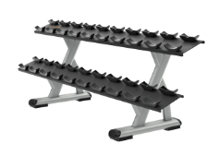 | 台 | 1
13 | 拉伸椅 | 乔山MATRIX，高端商用系列产品 | MG-A93 | 超大尺寸的护腿和防滑搁脚平台可增加稳定性通过把手实现轻松出入高度磨损区域配备注模防护装置空气冲击功能便于轻松调节 × 规格 技术规格 装运重量 39 千克 / 87 磅 总体尺寸 (L x W x H) 124 x 79 x 97 cm / 49" x 31" x 38" 框架 框架表面光洁度 专用双层粉末涂装工艺 | 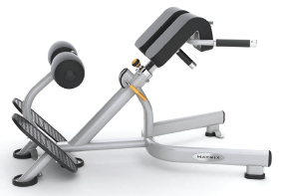 | 美国 Movite | TS200 | 运动前后的拉伸，能有效避免运动伤害 设备尺寸59˝ x 29˝ x 40˝ ( 150 x 74 x 101 cm ) 设备重量 88 lbs (40 kg) |  | 美国 Movite | TS200 | 运动前后的拉伸，能有效避免运动伤害 设备尺寸59˝ x 29˝ x 40˝ ( 150 x 74 x 101 cm ) 设备重量 88 lbs (40 kg) |  | 必确 | 240i | 长度： 52英寸 / 132厘米 宽度： 28英寸 / 71厘米 高度： 36英寸 / 91厘米 重量： 60磅 / 27公斤 特色：拉伸训练 功能：拉伸肌肉 可帮助用户在进行更高强度训练前后充分拉伸身体，取得更加满意的锻炼效果，同时还有助于防止在运动过程中及结束后受伤。用户将感到更加灵活，每次锻炼都准备充分。本款拉伸训练机重量轻、体积小，安置灵活。 | 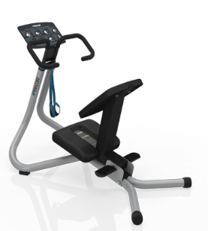 | 台 | 1
14 | 橡胶哑铃 | 乔山MATRIX，高端商用系列产品 |  | DO!T-NP系列 天然胶哑铃（2.5、5、7.5、10、12.5、15、17.5、20、22.5、25KG 十个规格 每个规格各一对 共275公斤/套） |  | DO!T | DI-NP-022-1到DI-NP-022-10 | DO!T-NP系列 天然胶哑铃（2.5、5、7.5、10、12.5、15、17.5、20、22.5、25KG 十个规格 每个规格各一对 共275公斤/套） |  | DO!T | DI-NP-022-1到DI-NP-022-10 | DO!T-NP系列 天然胶哑铃（2.5、5、7.5、10、12.5、15、17.5、20、22.5、25KG 十个规格 每个规格各一对 共275公斤/套） |  | 力动 | PU | ·环保无味PU ·2kg 间隔 2KG~20KG各一付共10付 |  | 套 | 1
15 | 瑜伽垫 |  |  |  |  | DO!T | DI013 | 常规颜色：黑灰色，LOGO黄布黑字；尺寸：173*60*0.6cm |  | DO!T | DI013 | 常规颜色：黑灰色，LOGO黄布黑字；尺寸：173*60*0.6cm |  | 力动 | MD9004 | ·高密度NBR制成 ·回弹性好、触感极佳 ·软体扣眼 ·附有便携式手提带. ·适用于瑜伽和普拉提 | 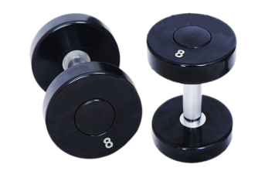 | 件 | 6
16 | 瑜伽砖 |  |  |  |  | JOINFIT | JAT040 | 瑜伽砖（EVA材质，3*6*9英寸 蓝绿色） |  | JOINFIT | JAT040 | 瑜伽砖（EVA材质，3*6*9英寸 蓝绿色） |  | 力动 | MD1219 | ·优质EVA材料，环保无毒. ·柔软、防滑 ·瑜伽好搭档，辅助调整姿势 |  | 件 | 6
17 | 健身球 |  |  |  |  | JOINFIT | JC006B | 灰色 55cm |  | JOINFIT | JC006B | 灰色 55cm |  | 力动 | MD1225 | ·优质加厚PVC材料发泡制成 ·蜂窝气泡结构，高强防爆性 ·配有手打式气筒 ·清晰磨砂螺旋纹路，稳定防滑 ·柔韧、平衡性锻炼及损伤恢复 |  | 件 | 1
18 | 健身球 |  |  |  |  | JOINFIT | JC006D | 黑色 65cm |  | JOINFIT | JC006D | 黑色 65cm |  | 力动 | MD1225 | ·优质加厚PVC材料发泡制成 ·蜂窝气泡结构，高强防爆性 ·配有手打式气筒 ·清晰磨砂螺旋纹路，稳定防滑 ·柔韧、平衡性锻炼及损伤恢复 |  | 件 | 1
合计

